2.1
2.1.1 : Part des 0-17 ans et des 18-24 ans dans la population totale en 2022 |  |  |  |  |  |  | Date d'extraction : | 16.11.2023
Eurostat, demo_pjan

 |  | Part des 0-17 ans | Part des 18-24 ans | 0-24 ans
 | IT | 15.6 | 6.9 | 22.5
 | MT | 15.9 | 7.2 | 23.0
 | PT | 15.8 | 7.5 | 23.3
 | BG | 17.4 | 6.3 | 23.6
 | EL | 16.7 | 7.0 | 23.7
 | DE | 16.7 | 7.3 | 24.0
 | ES | 17.2 | 7.2 | 24.3
 | LT | 17.7 | 6.8 | 24.4
 | SI | 17.9 | 6.6 | 24.5
 | HR | 17.3 | 7.3 | 24.5
 | AT | 17.3 | 7.5 | 24.8
 | HU | 17.6 | 7.3 | 24.9
 | PL | 18.4 | 6.9 | 25.2
 | LV | 19.0 | 6.3 | 25.4
 | CZ | 19.0 | 6.4 | 25.4
 | UE-27 | 18.1 | 7.4 | 25.5
 | SK | 19.0 | 6.9 | 25.9
 | EE | 19.5 | 6.5 | 26.0
 | FI | 18.7 | 7.6 | 26.3 | DEPP, L'Europe de l'éducation en chiffres 2022, données actualisées en 2023.
 | RO | 19.6 | 7.1 | 26.7
 | LU | 19.0 | 8.1 | 27.1
 | NL | 18.8 | 8.9 | 27.7
 | CY | 19.1 | 8.9 | 28.0
 | BE | 20.0 | 8.0 | 28.1
 | DK | 19.6 | 8.7 | 28.3
 | SE | 21.0 | 7.7 | 28.8
 | FR | 21.3 | 8.2 | 29.5
 | IE | 23.6 | 8.9 | 32.5

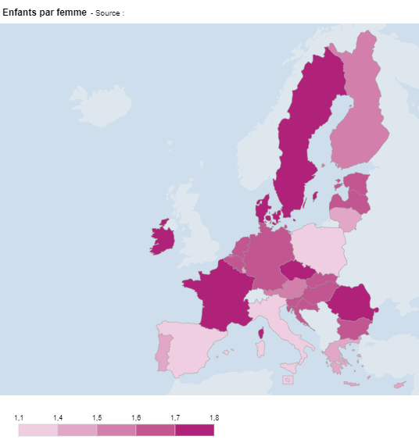
2.1.2 : Indicateur conjoncturel de fécondité en 2021 |  |  |  |  |  |  |  | Date d'extraction : | 17.11.2023
Eurostat, demo_find

 | Pays | Enfants par femme
 | UE-27 | 1.5
 | BE | 1.6
 | BG | 1.6
 | CZ | 1.8
 | DK | 1.7
 | DE | 1.6
 | EE | 1.6
 | IE | 1.8
 | EL | 1.4
 | ES | 1.2
 | FR | 1.8
 | HR | 1.6
 | IT | 1.3
 | CY | 1.4
 | LV | 1.6
 | LT | 1.4
 | LU | 1.4
 | HU | 1.6
 | MT | 1.1
 | NL | 1.6
 | AT | 1.5
 | PL | 1.3
 | PT | 1.4
 | RO | 1.8
 | SI | 1.6
 | SK | 1.6
 | FI | 1.5
 | SE | 1.7

 |  |  |  |  | DEPP, L'Europe de l'éducation en chiffres 2022, données actualisées en 2023.

2.1.3 : Variation naturelle de la population et solde migratoire ajusté entre 2015 et 2021 |  |  |  |  |  |  |  | Date d'extraction : | 17.11.2023
Eurostat, demo_gind

 |  | Taux de solde migratoire plus ajustement statistique | Taux de variation naturelle de la population | Taux de variation totale de la population
 | MT | 17.1968 | 1.0662 | 18.2630
 | LU | 11.4940 | 2.4719 | 13.9658
 | IE | 3.7057 | 4.4266 | 8.1323
 | SE | 5.5562 | 1.6380 | 7.1942
 | CY | 3.9737 | 2.8328 | 6.8066
 | AT | 4.5365 | 0.0222 | 4.5588
 | NL | 3.4356 | 0.6373 | 4.0729
 | DK | 2.9043 | 0.8558 | 3.7601
 | BE | 2.9695 | 0.4042 | 3.3736
 | DE | 3.9942 | -1.4974 | 2.4968
 | SI | 2.6555 | -0.5084 | 2.1471
 | FR | 0.6256 | 1.4988 | 2.1244
 | ES | 2.9958 | -0.8786 | 2.1172
 | CZ | 2.1250 | -0.3673 | 1.7577
 | FI | 2.0147 | -0.6188 | 1.3959
 | EE | 2.4299 | -1.1431 | 1.2868
 | UE-27 | 1.7498 | -0.9074 | 0.8424
 | SK | 0.2672 | -0.0209 | 0.2464
 | PL | 0.1361 | -1.0611 | -0.9250
 | PT | 1.0550 | -1.9832 | -0.9282
 | HU | 1.2808 | -2.9729 | -1.6922
 | IT | 0.5206 | -2.5338 | -2.0132
 | EL | -1.1750 | -2.5053 | -3.6803
 | LT | -0.6163 | -3.3516 | -3.9679
 | RO | -1.5074 | -2.6721 | -4.1795
 | BG | 0.2532 | -5.3140 | -5.0608
 | LV | -2.1430 | -3.4367 | -5.5796
 | HR | -5.6222 | -3.0045 | -8.6267 |  | DEPP, L'Europe de l'éducation en chiffres 2022, données actualisées en 2023.

2.1.4 : Évolution de la population des 0-24 ans et de la population totale selon les projections de référence entre 2022 et 2040 |  |  |  |  |  |  |  |  |  | Date d'extraction : | 17.11.2023
Eurostat, proj_23np

 |  | Évolution de la population totale | Évolution de la population des 0-24 ans
 | LV | -15.40 | -22.82
 | LT | -10.10 | -21.50
 | BG | -10.00 | -10.82
 | RO | -9.50 | -5.23
 | HR | -9.50 | -21.87
 | EL | -9.17 | -14.58
 | PL | -4.81 | -9.67
 | HU | -3.60 | -7.95
 | PT | -3.51 | -3.60
 | SK | -2.45 | -17.83
 | IT | -0.86 | 5.41
 | SI | 0.13 | -2.58
 | FI | 0.23 | -5.04
 | EE | 0.79 | -5.17
 | UE-27 | 1.09 | -1.43
 | CZ | 1.90 | -7.45
 | DE | 2.34 | -7.93
 | FR | 3.91 | 5.50
 | DK | 4.55 | -6.30 |  | DEPP, L'Europe de l'éducation en chiffres 2022, données actualisées en 2023.
 | AT | 4.83 | -4.80
 | ES | 5.91 | 13.95
 | BE | 6.25 | 2.68
 | NL | 6.36 | -0.03
 | CY | 7.65 | -14.36
 | SE | 10.80 | 6.57
 | IE | 13.56 | 6.35
 | LU | 28.72 | 17.78
 | MT | 31.68 | 18.14

2.2
2.2.1 : Élèves par niveau d'enseignement, en proportion de la population totale de chaque pays en 2020-2021 |  |  |  |  |  |  |  | Date d'extraction : 20.11.2023
Eurostat, collecte de données UOE, educ_uoe_enra04

 |  | CITE 02 | CITE 1 | CITE 2 | CITE 3
 | MT | 1.8 | 5.2 | 2.6 | 3.4
 | BG | 3.1 | 3.4 | 2.9 | 4.0
 | IT | 2.3 | 4.5 | 3.0 | 4.9
 | RO | 2.7 | 4.6 | 3.7 | 3.8
 | HU | 3.4 | 3.8 | 4.0 | 4.0
 | HR | 3.4 | 3.8 | 4.4 | 3.7
 | AT | 3.7 | 3.9 | 3.8 | 4.0
 | SK | 3.2 | 4.3 | 4.9 | 3.3
 | DE | 4.1 | 3.7 | 5.4 | 2.9
 | PL | 3.8 | 4.0 | 4.2 | 4.3
 | CY | 3.7 | 6.5 | 3.2 | 3.1
 | CZ | 3.4 | 5.3 | 4.3 | 3.9
 | UE-27 | 3.5 | 5.2 | 4.2 | 4.0
 | LU | 2.9 | 6.4 | 3.6 | 4.1
 | LT | 4.7 | 4.2 | 6.0 | 2.2
 | ES | 3.4 | 6.2 | 3.6 | 4.0
 | SI | 4.1 | 6.3 | 3.0 | 4.2
 | LV | 5.3 | 6.3 | 3.2 | 3.2
 | NL | 2.8 | 6.6 | 4.3 | 4.8
 | EE | 4.9 | 6.7 | 3.3 | 3.6
 | FR | 3.6 | 6.3 | 5.1 | 4.0 | Note : Les données de la Grèce et du Portugal ne sont pas disponibles.
 | BE | 3.7 | 7.1 | 3.6 | 6.2 | DEPP, L'Europe de l'éducation en chiffres 2022, données actualisées en 2023.
 | FI | 4.6 | 6.7 | 3.4 | 5.9
 | DK | 4.8 | 7.6 | 4.2 | 5.1
 | IE | 2.3 | 11.1 | 4.4 | 4.6
 | SE | 6.2 | 8.5 | 3.9 | 5.6

2.2.2 : Distribution des 15-19 ans au regard des études et/ou de l’emploi en 2022 |  |  |  |  |  | Date d'extraction : 20.11.2023
OCDE, enquête sur les forces de travail EU-LFS, stat.oecd

 | Etudes | Etudes et emploi | Emploi | Ni études ni emploi
NL | 30.1 | 62.0 | 6.1 | 1.8
DK | 56.7 | 34.6 | 5.1 | 3.6
AT | 64.3 | 23.1 | 5.6 | 7.0
DE | 66.6 | 23.8 | 5.0 | 4.6
IE | 67.5 | 23.3 | 6.0 | 3.2
FI | 70.1 | 17.5 | 6.5 | 5.8
SE | 75.5 | 14.6 | 6.2 | 3.7
SI | 77.1 | 6.6 | 2.7 | 13.6
UE-25 | 79.5 | 11.8 | 3.6 | 6.4
FR | 80.3 | 9.7 | 3.7 | 6.4
EE | 80.6 | 8.7 | 3.4 | 7.2
IT | 83.0 | 0.5 | 2.5 | 13.9
RO | 85.4 |  | 3.9 | 10.6
LT | 86.0 | 2.8 | 3.5 | 7.8
ES | 86.8 | 2.5 | 3.2 | 7.5
CZ | 87.7 | 1.9 | 2.8 | 7.6
BE | 87.9 | 7.7 | 1.5 | 3.0
PL | 89.1 | 2.6 | 1.3 | 7.0
HU | 89.1 | 0.7 | 4.4 | 5.7
BG | 89.4 |  | 1.8 | 8.7
PT | 90.9 | 1.5 | 3.5 | 4.1
LV | 90.9 | 2.4 | 2.7 | 4.1
SK | 91.9 | 0.7 | 1.5 | 5.9
EL | 94.0 | 0.6 | 1.1 | 4.3
 |  | Etudes et emploi | Etudes | Emploi | Ni études ni emploi
 | NL | 62.0 | 30.1 | 6.1 | 1.8
 | DK | 34.6 | 56.7 | 5.1 | 3.6
 | AT | 23.1 | 64.3 | 5.6 | 7.0
 | DE | 23.8 | 66.6 | 5.0 | 4.6
 | IE | 23.3 | 67.5 | 6.0 | 3.2
 | FI | 17.5 | 70.1 | 6.5 | 5.8
 | SE | 14.6 | 75.5 | 6.2 | 3.7
 | SI | 6.6 | 77.1 | 2.7 | 13.6
 | UE-25 | 11.8 | 79.5 | 3.6 | 6.4
 | FR | 9.7 | 80.3 | 3.7 | 6.4
 | EE | 8.7 | 80.6 | 3.4 | 7.2
 | IT | 0.5 | 83.0 | 2.5 | 13.9
 | RO |  | 85.4 | 3.9 | 10.6
 | LT | 2.8 | 86.0 | 3.5 | 7.8
 | ES | 2.5 | 86.8 | 3.2 | 7.5
 | CZ | 1.9 | 87.7 | 2.8 | 7.6
 | BE | 7.7 | 87.9 | 1.5 | 3.0
 | PL | 2.6 | 89.1 | 1.3 | 7.0
 | HU | 0.7 | 89.1 | 4.4 | 5.7 | Note : Les données du Luxembourg et partiellement celles de la Roumanie et de la Bulgarie ne sont pas disponibles.
 | BG |  | 89.4 | 1.8 | 8.7 | DEPP, L'Europe de l'éducation en chiffres 2022, données actualisées en 2023.
 | PT | 1.5 | 90.9 | 3.5 | 4.1
 | LV | 2.4 | 90.9 | 2.7 | 4.1
 | SK | 0.7 | 91.9 | 1.5 | 5.9
 | EL | 0.6 | 94.0 | 1.1 | 4.3

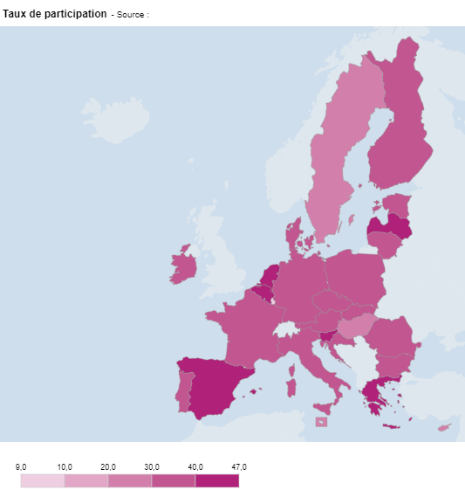
2.2.3 : Taux de participation des 20-24 ans à l’enseignement supérieur en 2020-2021 |  |  |  |  |  |  | Date d'extraction : 20.11.2023
Eurostat, collecte de données UOE, educ_uoe_enrt08

 | Pays | Taux de participation
 | UE-27 | 36.1
 | BE | 41.4
 | BG | 37.2
 | CZ | 39.2
 | DK | 38.6
 | DE | 32.6
 | EE | 30.9
 | IE | 37.5
 | EL | 46.7
 | ES | 40.5
 | FR | 35.9
 | HR | 39.9
 | IT | 35.4
 | CY | 29.8
 | LV | 42.0
 | LT | 37.8
 | LU | 9.0
 | HU | 28.4
 | MT | 23.5
 | NL | 42.9
 | AT | 31.9
 | PL | 39.2
 | PT | 34.5
 | RO | 30.8
 | SI | 47.0
 | SK | 30.0
 | FI | 36.7
 | SE | 29.7

 |  |  |  |  |  | DEPP, L'Europe de l'éducation en chiffres 2022, données actualisées en 2023.

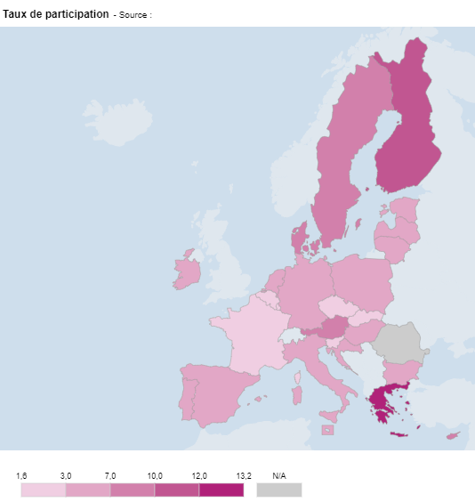
2.2.4 : Taux de participation des 30-34 ans à l’enseignement supérieur en 2020-2021 |  |  |  |  |  |  | Date d'extraction : 20.11.2023
Eurostat, collecte de données UOE, educ_uoe_enrt08

 | Pays | Taux de participation
 | UE-27 | 4.8
 | BE | 2.8
 | BG | 4.0
 | CZ | 2.7
 | DK | 7.2
 | DE | 6.6
 | EE | 5.8
 | IE | 4.8
 | EL | 13.2
 | ES | 5.9
 | FR | 2.0
 | HR | 3.4
 | IT | 4.2
 | CY | 8.9
 | LV | 6.7
 | LT | 3.6
 | LU | 1.6
 | HU | 3.2
 | MT | 3.6
 | NL | 5.2
 | AT | 7.5
 | PL | 3.2
 | PT | 3.8
 | SI | 2.6
 | SK | 1.7
 | FI | 10.8
 | SE | 8.6

 |  |  |  |  |  | Note : Les données de la Roumanie ne sont pas disponibles.
 |  |  |  |  |  | DEPP, L'Europe de l'éducation en chiffres 2022, données actualisées en 2023.

2.3
2.3.1 : Étudiants inscrits dans un programme d'enseignement supérieur dans un pays étranger selon le pays d'origine en 2020-2021
UNESCO, collecte de données UOE, data.uis.unesco.org

 |  | 2021
 | MT | 1,162
 | SI | 3,082
 | EE | 3,477
 | LV | 5,107
 | DK | 5,827
 | LT | 9,833
 | FI | 10,279
 | HR | 10,440
 | CZ | 12,316
 | LU | 13,095
 | HU | 13,764
 | SE | 14,113
 | IE | 15,846
 | BE | 17,165
 | NL | 18,459
 | PT | 23,808
 | BG | 25,293
 | AT | 25,376 |  | DEPP, L'Europe de l'éducation en chiffres 2022, données actualisées en 2023.
 | CY | 26,718
 | PL | 27,350
 | SK | 31,107
 | RO | 34,329
 | EL | 40,595
 | ES | 46,787
 | IT | 85,030
 | FR | 105,790
 | DE | 126,359

2.3.2 : Proportions d’étudiants en mobilité internationale inscrits dans l’enseignement supérieur dans différents pays européens, selon le niveau de CITE en 2020-2021
OCDE, collecte de données UOE, EAG 2023, table B6.2

 |  | CITE 6 | CITE 7 | CITE 8
 | EL | 3 | 1 | 2
 | RO | 4 | 11 | 4
 | LT | 5 | 14 | 8
 | HR | 2 | 3 | 8
 | BG | 4 | 17 | 9
 | IT | 3 | 4 | 10
 | PL | 5 | 5 | 10
 | SK | 10 | 13 | 12
 | LV | 11 | 27 | 13
 | ES | 2 | 9 | 19
 | SI | 9 | 10 | 21
 | DE | 7 | 17 | 22
 | CZ | 13 | 19 | 24
 | UE-25 | 8 | 16 | 25
 | BE | 7 | 17 | 26
 | FI | 6 | 11 | 26
 | HU | 10 | 21 | 28
 | EE | 7 | 17 | 29 |  | DEPP, L'Europe de l'éducation en chiffres 2022, données actualisées en 2023.
 | PT | 8 | 14 | 33
 | SE | 3 | 12 | 36
 | DK | 5 | 20 | 36
 | FR | 7 | 13 | 37
 | IE | 7 | 16 | 37
 | AT | 19 | 25 | 39
 | NL | 12 | 20 | 48

2.3.3 : Répartition des étudiants en mobilité internationale inscrits dans l’enseignement supérieur selon les domaines d’études en 2020-2021
Eurostat, collecte de données UOE, educ_uoe_mobs04

 |  | Sciences sociales, journalisme et information | Commerce, administration et droit | Sciences naturelles, mathématiques et statistiques | Technologies de l'information et de la communication (TIC) | Ingénierie, industries de transformation et construction | Santé et protection sociale | STEM (TIC, Ingénieurie et sciences naturelles)
 | CY | 4.5 | 59.6 | 1.9 | 2.9 | 4.1 | 19.7 | 8.9
 | BG | 5.4 | 7.7 | 1.0 | 3.2 | 5.8 | 58.0 | 10.0
 | MT | 17.3 | 27.0 | 3.6 | 5.4 | 3.5 | 24.3 | 12.5
 | PL | 15 | 24.4 | 3.2 | 5.5 | 7 | 14.6 | 15.7
 | RO | 7.2 | 16.7 | 1.7 | 3.6 | 11.7 | 43 | 17
 | BE | 11.3 | 12.7 | 5.9 | 2.2 | 10.5 | 35.0 | 18.6
 | LT | 15.6 | 24.1 | 2.1 | 3.4 | 13.5 | 27.5 | 19.0
 | SK | 6.9 | 13.1 | 3.1 | 5 | 11.2 | 38.5 | 19.3
 | NL | 21.0 | 24.3 | 5.6 | 3.9 | 10.1 | 5.3 | 19.6
 | LV | 4.4 | 38.1 | 0.5 | 10.4 | 9.7 | 27.0 | 20.6
 | ES | 11.6 | 24.9 | 5.4 | 2.9 | 12.6 | 22.0 | 20.9
 | HU | 11.1 | 10.3 | 3.9 | 6.3 | 11.8 | 28.5 | 22.0
 | PT | 13.3 | 24.6 | 4.8 | 2.5 | 19.2 | 13.4 | 26.5
 | IT | 16.1 | 15.2 | 6.8 | 2.6 | 19.5 | 13.7 | 28.9
 | HR | 6.8 | 18.6 | 4.5 | 3.5 | 21.8 | 23.3 | 29.8
 | EE | 9.5 | 34.4 | 8.1 | 12.7 | 9.1 | 4.0 | 29.9
 | IE | 7.4 | 18.2 | 10.2 | 9.5 | 11.6 | 24.7 | 31.3
 | LU | 12.9 | 36.5 | 11.5 | 10.8 | 9.0 | 2.2 | 31.3
 | AT | 16.4 | 20.8 | 10.7 | 5.6 | 15.5 | 9.3 | 31.8
 | CZ | 10.2 | 20.8 | 8.9 | 12.1 | 11.5 | 17.8 | 32.5
 | EL | 13.6 | 14.3 | 12.6 | 3.4 | 16.7 | 12.3 | 32.7 | Note : les pays sont classés par ordre décroissant des proportions cumulées d'étudiants en sciences naturelles, en TIC et en ingénierie, domaines regroupés sous l'acronyme STEM.
 | UE-27 | 11.2 | 21.7 | 8.7 | 6.8 | 17.7 | 13.1 | 33.2
 | SI | 13.8 | 24.4 | 8 | 8.2 | 17.7 | 6.8 | 33.9 | DEPP, L'Europe de l'éducation en chiffres 2022, données actualisées en 2023.
 | FR | 10.2 | 13.2 | 6.0 | 15.9 | 6.6 | 29.0 | 35.1
 | DK | 9.4 | 27.4 | 7.8 | 8.0 | 21.9 | 8.9 | 37.7
 | FI | 4.3 | 21.1 | 6.2 | 20.1 | 19.2 | 11.5 | 45.5
 | SU | 12.9 | 10.9 | 13.9 | 7.1 | 24.9 | 10.9 | 45.9
 | DE | 7.3 | 17.8 | 11.2 | 10.8 | 28.7 | 7.3 | 50.7

2.4
2.4.1 : Les systèmes d’accueil du jeune enfant en Europe, dispositifs de CITE 0 et hors CITE
Eurydice, Chiffres clés de l’éducation et de l’accueil des jeunes enfants, 2019

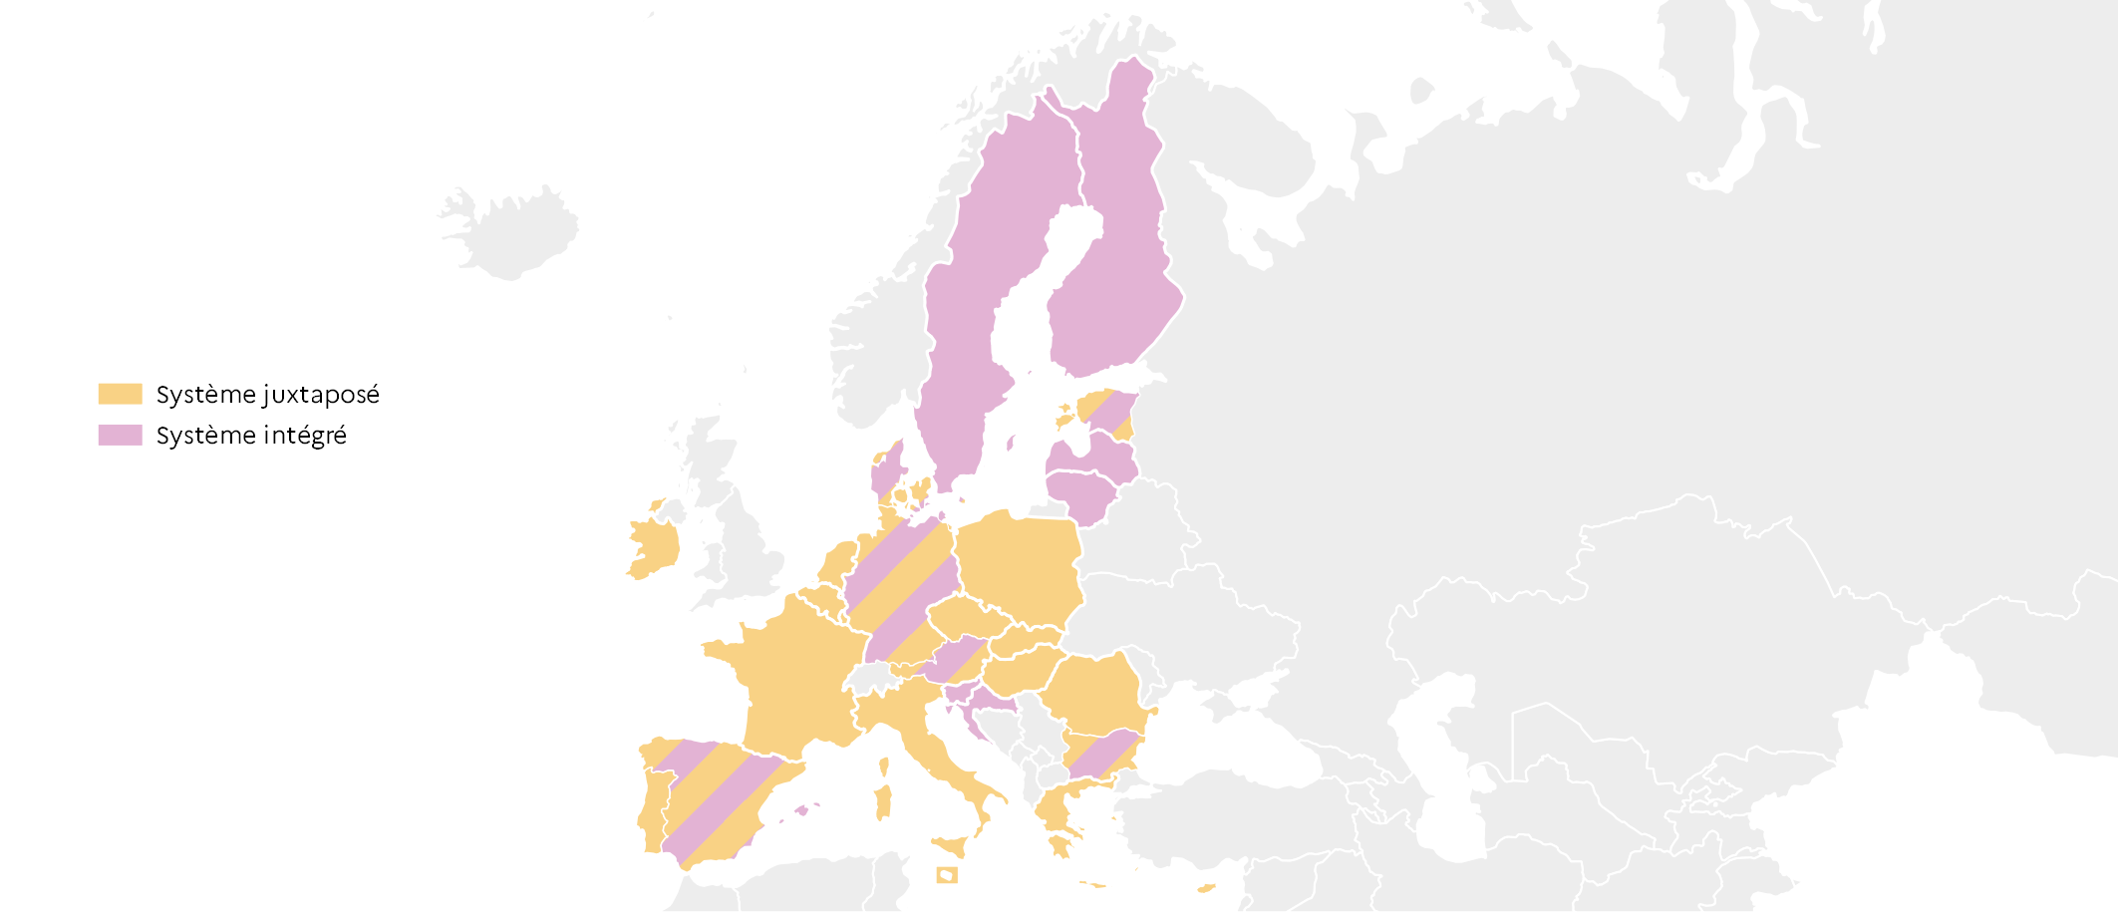
 |  | Type de système
 | BE | Juxtaposé
 | BG | Juxtaposé + intégré
 | CZ | Juxtaposé
 | DK | Juxtaposé + intégré
 | DE | Juxtaposé + intégré
 | EE | Juxtaposé + intégré
 | IE | Juxtaposé
 | EL | Juxtaposé
 | ES | Juxtaposé + intégré
 | FR | Juxtaposé
 | HR | Intégré
 | IT | Juxtaposé
 | CY | Juxtaposé
 | LV | Intégré
 | LT | Intégré
 | LU | Juxtaposé
 | HU | Juxtaposé
 | MT | Juxtaposé
 | NL | Juxtaposé
 | AT | Juxtaposé + intégré
 | PL | Juxtaposé
 | PT | Juxtaposé
 | RO | Juxtaposé
 | SI | Intégré
 | SK | Juxtaposé
 | FI | Intégré
 | SE | Intégré
 |  |  |  |  |  | L'Europe de l'éducation en chiffres 2022, DEPP.

2.4.2 : Taux de participation à l'EAPE en Europe en 2021 en % |  |  |  |  | Extraction au 20.11.2023
Eurostat, enquête EU-SILC, ilc_caindformal ; collecte de données UOE, educ_uoe_enra21

 |  |  |  |  |  |  | UE-27 |  | BE |  | BG |  | CZ |  | DK |  | DE |  | EE |  | IE |  | EL
 |  |  |  | moins de 3 ans | 0 | 37.9 | 92.5 | 51.7 | 97.9 | 18.7 | 79.4 | 4.9 | 84.2 | 69.1 | 97.0 | 31.4 | 93.1 | 25.7 | 91.5 | 15.1 | 96.4 | 32.3
 |  | moins de 3 ans | 3 ans et l'âge de l'éducation obligatoire
 | UE-27 | 37.9 | 92.5
 | BE | 51.7 | 97.9
 | BG | 18.7 | 79.4
 | CZ | 4.9 | 84.2
 | DK | 69.1 | 97.0
 | DE | 31.4 | 93.1
 | EE | 25.7 | 91.5
 | IE | 15.1 | 96.4
 | EL | 32.3
 | ES | 55.3 | 96.0
 | FR | 57.1 | 100.0
 | HR | 33.3 | 77.8
 | IT | 33.4 | 91.0
 | CY | 27.4 | 85.8
 | LV | 29.2 | 94.5
 | LT | 21.4 | 92.1
 | LU | 62.0 | 88.9
 | HU | 13.8 | 93.4
 | MT | 24.0 | 86.2
 | NL | 74.2 | 93.0
 | AT | 28.5 | 89.0
 | PL | 17.2 | 90.4
 | PT | 43.3 | 90.5
 | RO | 9.5 | 75.6
 | SI | 47.5 | 92.3
 | SK | 2.3 | 77.4
 | FI | 39.1 | 90.6
 | SE | 55.8 | 96.1
 |  |  |  | L’indicateur b (Objectif stratégie européenne 2030) est indisponible pour la Grèce.
 |  |  |  |  |  | L'Europe de l'éducation en chiffres 2022, DEPP.

%
2.4.3 : Niveau de qualification minimum exigé des praticiens responsables d’enfants de moins de 3 ans (hors CITE et CITE 01) dans les structures d'accueil collectif en 2018-2019
Eurydice, Structural indicators for monitoring education and training systems in Europe – 2023: Early childhood education and care
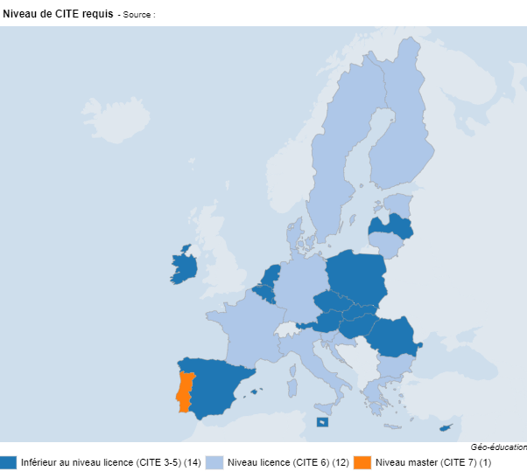
 | Pays | Niveau de CITE requis
 | BE | Inférieur au niveau licence (CITE 3-5)
 | BG | Niveau licence (CITE 6)
 | CZ | Inférieur au niveau licence (CITE 3-5)
 | DK | Niveau licence (CITE 6)
 | DE | Niveau licence (CITE 6)
 | EE | Niveau licence (CITE 6)
 | IE | Inférieur au niveau licence (CITE 3-5)
 | EL | Niveau licence (CITE 6)
 | ES | Inférieur au niveau licence (CITE 3-5)
 | FR | Niveau licence (CITE 6)
 | HR | Niveau licence (CITE 6)
 | IT | Niveau licence (CITE 6)
 | CY | Inférieur au niveau licence (CITE 3-5)
 | LV | Inférieur au niveau licence (CITE 3-5)
 | LT | Niveau licence (CITE 6)
 | LU | Inférieur au niveau licence (CITE 3-5)
 | HU | Inférieur au niveau licence (CITE 3-5)
 | MT | Inférieur au niveau licence (CITE 3-5)
 | NL | Inférieur au niveau licence (CITE 3-5)
 | AT | Inférieur au niveau licence (CITE 3-5)
 | PL | Inférieur au niveau licence (CITE 3-5)
 | PT | Niveau master (CITE 7)
 | RO | Inférieur au niveau licence (CITE 3-5)
 | SI | Niveau licence (CITE 6)
 | SK | Inférieur au niveau licence (CITE 3-5)
 | FI | Niveau licence (CITE 6)
 | SE | Niveau licence (CITE 6) |  | DEPP, L'Europe de l'éducation en chiffres 2022, données actualisées en 2023.

2.4.4 : Niveau de qualification minimum exigé des praticiens responsables d’enfants entre 3 ans et l'âge de la scolarité obligatoire (CITE 02) dans les structures d'accueil collectif en 2018-2019
Eurydice, Structural indicators for monitoring education and training systems in Europe – 2023: Early childhood education and care
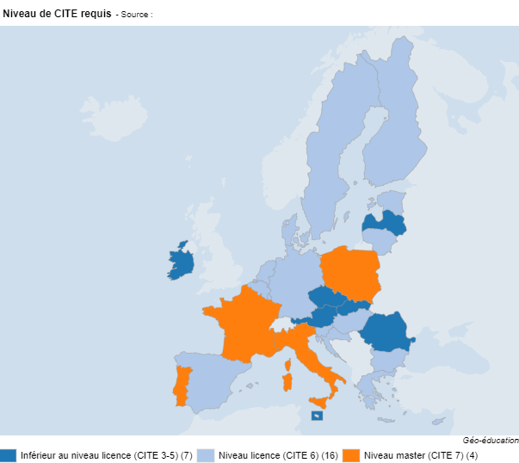
 | Pays | Niveau de CITE requis
 | BE | Niveau licence (CITE 6)
 | BG | Niveau licence (CITE 6)
 | CZ | Inférieur au niveau licence (CITE 3-5)
 | DK | Niveau licence (CITE 6)
 | DE | Niveau licence (CITE 6)
 | EE | Niveau licence (CITE 6)
 | IE | Inférieur au niveau licence (CITE 3-5)
 | EL | Niveau licence (CITE 6)
 | ES | Niveau licence (CITE 6)
 | FR | Niveau master (CITE 7)
 | HR | Niveau licence (CITE 6)
 | IT | Niveau master (CITE 7)
 | CY | Niveau licence (CITE 6)
 | LV | Inférieur au niveau licence (CITE 3-5)
 | LT | Niveau licence (CITE 6)
 | LU | Niveau licence (CITE 6)
 | HU | Niveau licence (CITE 6)
 | MT | Inférieur au niveau licence (CITE 3-5)
 | NL | Niveau licence (CITE 6)
 | AT | Inférieur au niveau licence (CITE 3-5)
 | PL | Niveau master (CITE 7)
 | PT | Niveau master (CITE 7)
 | RO | Inférieur au niveau licence (CITE 3-5)
 | SI | Niveau licence (CITE 6)
 | SK | Inférieur au niveau licence (CITE 3-5)
 | FI | Niveau licence (CITE 6)
 | SE | Niveau licence (CITE 6)
 |  |  |  | DEPP, L'Europe de l'éducation en chiffres 2022, données actualisées en 2023.

